パンフレット1
第6757回 岡山地区QCサークル大会
2026年度
岡山地区
（小集団改善活動）

 |  |  |  |  | 開催日時 ： | 2026年10月23日（金）
 |  |  |  |  |  | 10時00分 ～ 16時30分（予定）

 |  |  |  |  | 開催場所 ： | 山陽新聞社 さん太ホール
 |  |  |  |  |  |  | （岡山市北区柳町2-1-1）

 |  |  |  |  | 定 員 ： | 200名 |  |  | ※先着順で締め切らせて頂きます

 |  |  |  |  | 参加のおすすめ

昨今の政界情勢からみても、日本経済の動向も油断できない状況にあります QCサークル活動（小集団改善活動）は景気に左右されず継続的に活動することで企業の体質 改善と収益に貢献することができ、創意工夫による社員の活性化にもつながります また、製造業のみならず医療、福祉、事務、販売、官公庁、サービス部門等あらゆる分野にわ たって導入推進が図られております この大会では様々な業種からの発表を企画しておりますので、この機会に是非ご参加いただき、 小集団改善活動の推進及び活性化にお役立てくださるようご案内申し上げます

 |  |  |  |  |  | プログラム

 | 9:30 |  | ～ | 10:00 |  |  |  | 受付（現地会場）
 | 10:00 |  | ～ | 10:15 |  |  |  | 開会挨拶 / オリエンテーション
 | 10:15 |  | ～ | 11:44 |  |  |  | Aブロック 事例発表 4件（休憩含む）
 | 11:44 |  | ～ | 13:10 |  |  |  | 昼休憩（昼食はお近くの飲食店をご利用ください）
 | 13:10 |  | ～ | 14:44 |  |  |  | Bブロック 事例発表 4件（休憩含む）
 | 14:44 |  | ～ | 16:05 |  |  |  | ポスターセッション
 | 16:05 |  | ～ | 16:25 |  |  |  | 表彰式
 | 16:25 |  | ～ | 16:30 |  |  |  | 閉会挨拶
 |  |  | ※上記記載の時間が変更になる場合もありますので、ご了承ください

やまもと きょうこ
やまもと きょうこ
主 催 ： |  | QCサークル中国・四国支部 岡山地区
後 援 ： |  | QCサークル本部【（一財）日本科学技術連盟内】

パンフレット2
 |  | 一般体験談発表予定企業

日本キヤリア㈱津山事業所 様 |  |  |  | ㈱プロテリアル安来工場 様

両備ホールディングス㈱ 様 |  |  |  | ヤンマーアグリ㈱ 様

三菱自動車工業㈱水島製作所 様 |  |  |  | ㈱岡山村田製作所 様

社会医療法人 水和会 水島中央病院 様 |  |  |  |  |  | 順不同

 |  |  | 大会参加申込要領

◆参 加 費 | 4,000円／人 （消費税10％込）
 | ※ 昼食代は含みません
 | ※ 発表者・補助者も参加申込み及び参加費が必要です
 | ※ 参加券、請求書は参加申込み締切後に送付いたします
 | ※ 参加者のご都合によるキャンセルの場合、参加費の返金はいたしかねます
 |  | 代理の方の参加をお願いします

◆定 員 | 200名（先着順）
 | 定員になり次第、締め切らせていただきます

◆申込方法 | 下記のリンクよりお申し込みください
 |  | QCサークル大会 参加申込みフォーム
 | 申込締切後、担当者様宛てに請求書および参加券を送付いたします

◆申込締切 | 2026年 9月18日（金）
 | ※締切日以降でも募集人数に達していない場合は受付けますが、
 | 大会資料への参加企業名の掲載ができない場合がありますので、あらかじめご了承ください

◆問合せ先 | 〒712-8511 岡山県倉敷市水島川崎通1丁目
 | JFEスチール㈱西日本製鉄所 倉敷地区
 | QCサークル岡山地区 事務局
 | 村上 |  | may-murakami@jfe-steel.co.jp

 |  |  | 会場案内図
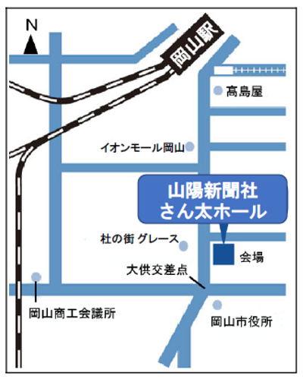
山陽新聞社

 |  |  |  | 【 会場 】
 |  |  |  |  | 山陽新聞社 さん太ホール

 |  |  |  | 【 交通案内 】
 |  |  |  |  | JR岡山駅東口から徒歩15分程度
 |  |  |  |  | （岡山駅から山陽新聞社前までのバスあり）

